상품제안서
투포인트 자석 택배칼 | 상품코드: S39297

 |  |  |  |  |  |  | 02-713-8555 | www.synergygift.co.kr
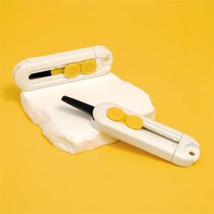

【상세/제작정보】

【인쇄/포장옵션】 | 레이저, 컬러필름전사 / 포장불가능

【공급단가】 | 수량 | 100~ | 300~ | 1,000~ | 5,000~ | 10,000~
*VAT별도 | 단가 | 1,820원 | 1,720원 | 1,630원 | 1,590원 | 1,560원

【상품 URL】 | https://www.synergygift.co.kr:443/src/goods_detail.php?gdno=39297

